Товарные группы
 |  | «Коммунальное оборудование» От ведущих производителей и запчасти для ее обслуживания
Тел: | 8 (800) 700-05-95
Web: | www.autoopt.ru
E-mail: | zakaz@autoopt.ru
12 оптовых центров запчастей по всей России

 |  | 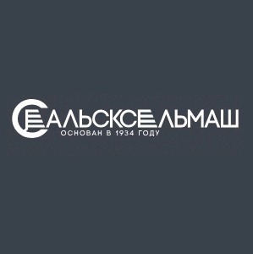 | 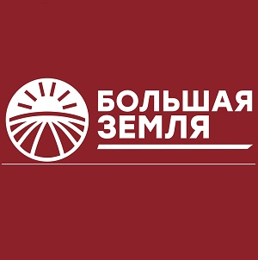
ПМК оборудование |  | САЛЬСКСЕЛЬМАШ оборудование | БОЛЬШАЯ ЗЕМЛЯ оборудование
 |  | 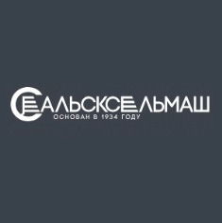 | 
ПМК запчасти |  | САЛЬСКСЕЛЬМАШ запчасти | БОЛЬШАЯ ЗЕМЛЯ запчасти

